Anforderungen Energie
- Anforderungen im Bereich Energie – insbesondere (Aufzählung nicht vollständig)

Webseite DEWK : https://www.vs.ch/de/web/energie/energieanforderungen-für-gebäude

Nicht baubewilligungspflichtige Projekte
Gesetzliche Grundlage: Art. 92 kEnV

Wenn für ein Projekt keine Baubewilligung oder Energienachweis erforderlich ist, achtet der Bauherr selbst auf die Einhaltung der Bestimmungen der Gesetzgebung im Energiebereich.

Reversible Wärmepumpen (WP)
Ausserhalb der Heizperiode kann eine Luft-Wasser-Wärmepumpe im "Kühlmodus" arbeiten, wenn sie entsprechend ausgestattet ist (reversibel). Im aktiven Kühlmodus sind Kompressor, Ventilator und Umwälzpumpe in Betrieb.

Reversible WP MIT KÜHLUNG - eigene Elektrizitäterzeugung (z. B. Photovoltaikanlage)
Gesetzliche Grundlagen: Art. 34 kEnG und Art. 42 kEnV
Wohnen: Wenn die für den Transport und die Behandlung von Fluiden erforderliche elektrische Leistung, einschliesslich der für Kühlung, Befeuchtung, Entfeuchtung und Wasserbehandlung benötigten Leistung, 12 W pro m² gekühlter Nettofläche nicht überschreitet und das Gebäude mit aussen liegenden Sonnenschutzvorrichtungen ausgestattet ist, dann muss der Mehrverbrauch an Strom nicht gedeckt werden. Diese spezifische elektrische Leistung kann mithilfe des Energienachweis EN-VS-110 (siehe Webseite DEWK) berechnet werden. Andernfalls ist eine eigene Elektrizitäterzeugung (z. B. Photovoltaikranlage) erforderlich. Der Bedarf an eigener Elektrizitäterzeugung kann mithilfe des Energienachweis EN-VS-104 (siehe Webseite DEWK) berechnet werden.

Nichtwohngebäude: Der Gesamtelektrizitätsverbrauch einer neuen Anlage zur Kühlung, Befeuchtung oder Entfeuchtung muss ausschliesslich durch eine Elektrizitätserzeugung am Standort mit erneuerbaren Energien gedeckt werden. Ausgenommen von dieser Anforderung sind Wohngebäude sowie Anlagen für Räume, die ein besonderes Raumklima erfordern, oder für industrielle Prozesse. Eine eigene Elektrizitäterzeugung (z. B. Photovoltaikanlage) wird vorausgesetzt. Der Bedarf an eigener Elektrizitäterzeugung kann mit Hilfe des Energienachweises EN-VS-104 (erhältlich auf der DEWK-Webseite) berechnet werden.

Verpflichtung zu Energiezählern Ausstattung
Gesetzliche Grundlagen: Art. 32 Ab. 3 kEnV
Bei der Installation eines Wärme- oder Kälteerzeugers (Heizkessel, Kühlaggregat, Wärmepumpe, thermische Solaranlage usw.) muss dieser mit Energiezählern ausgestattet sein, die eine Kontrolle der Gesamtenergieeffizienz (Nutzanteil, JAZ usw.) ermöglichen und es dem Betreiber erlauben, eine Energiebuchhaltung auf der Grundlage einer periodischen Ablesung zu erstellen.

Wärmeverteilung und Abgabe
Gesetzliche Grundlagen: Art. 36 Ab. 2 und 3 kEnV
Neue Anlagen und Anlagen, die bei Umbauten ersetzt werden, müssen nach den folgenden Anforderungen gegen Wärmeverluste isoliert sein:

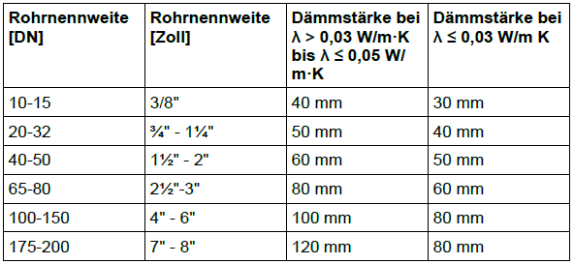

Die obere genannten Anforderungen gelten auch für Armaturen, Pumpen, Wärmeverteilungsleitungen in unbeheizten Räumen und im Freien und alle Teile des Warmwasserverteilungssystems, die in beheizten oder unbeheizten Räumen und im Freien auf Temperatur gehalten werden, mit Ausnahme derjenigen, die ohne Zirkulation oder Heizband isolierte Zapfstellen versorgen.

Ortsfeste elektrische Widerstandsheizungen
Gesetzliche Grundlagen: Art. 34 Ab. 1 kEnV

WPs müssen so dimensioniert sein, dass sie den Wärmebedarf für Heizung und Warmwasser des Gebäudes ohne elektrische Zusatzheizung decken können. Die Dimensionierung der Wärmepumpe muss so erfolgen, dass die benötigte Wärme mindestens bis zur massgeblichen Aussentemperatur Ta bereitgestellt werden kann, basierend auf einer Berechnung der zu installierenden Wärmeleistung nach Norm SIA 384/2:2020 (der Bivalenzpunkt des Systems muss unter Ta liegen). Bei Wärmepumpen, insbesondere für Aussentemperaturen unter der Auslegetemperatur ist eine zusätzliche Leistung von höchstens 20 % der berechneten Normheizleistung als elektrische Notheizung zulässig.

